Historias de usuario
Historia de usuario
Identificador | HU01
Nombre | Inicio de sesión
Descripción | Como usuario, quiero introducir mis datos en el formato de inicio de sesión.
Criterios de aceptación | El nombre de usuario debe ser de al menos 5 caracteres y no más de 20 caracteres.
 | La contraseña debe ser de al menos 8 caracteres y no más de 20 caracteres.
 | La contraseña debe contener al menos una letra mayúscula, una letra minúscula, un número y un símbolo.
 | El mensaje de error debe ser claro y conciso.
 | El mensaje de error debe indicar al usuario qué debe hacer para corregir el error.
 | El mensaje de error debe ser claro y conciso.
 | El mensaje de error debe indicar al usuario que su cuenta no existe.
 | El inicio de sesión debe estar diseñado para adaptarse a diferentes tamaños de pantalla y resoluciones.
 | El inicio de sesión debe funcionar con los navegadores web más populares.
 | El sistema debe tener un límite de intentos de inicio de sesión fallidos.
 | El sistema debe bloquear la cuenta del usuario después de un cierto número de intentos fallidos.
 | El inicio de sesión debe tener un diseño claro y conciso.
 | El inicio de sesión debe usar un lenguaje simple y fácil de entender.
 | El inicio de sesión debe cargarse rápidamente.
 | El inicio de sesión debe completarse en unos pocos clics.
 | El usuario debe poder elegir su nombre de usuario y contraseña.
 | El usuario debe poder elegir cómo desea iniciar sesión.
 | El sistema debe utilizar los últimos protocolos de seguridad.
 | El sistema debe ser auditado regularmente para detectar vulnerabilidades.
Mockups | 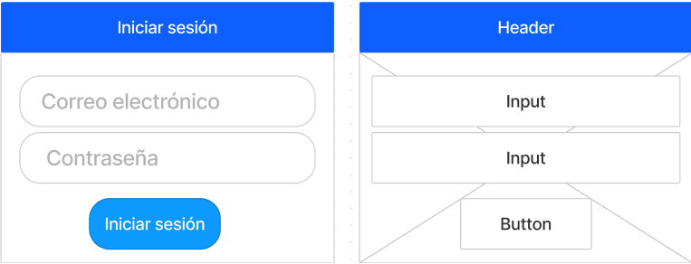

Autor | Juan Fernando Rosero

Identificador | HU02
Nombre | Agregar ingredientes de la receta
Descripción | Como usuario quiero ingresar información sobre los ingredientes y las recetas que se van a mostrar en la interfaz de edición.
Criterios de aceptación | El campo nombre no puede ser vacío
 | El campo nombre puede tener una longitud máxima de 50 caracteres
 | El campo número no puede ser vacío
 | El campo número solo puede aceptar valores numéricos
 | El campo número puede tener una longitud máxima de 12 dígitos
 | El campo nombre completo no puede ser vacío
 | El campo nombre completo puede tener una longitud máxima de 100 caracteres
 | El campo fecha nacimiento no puede ser vacío
 | El campo fecha nacimiento puede aceptar solo fechas del formato dd-mm-aaaa
Mockups | 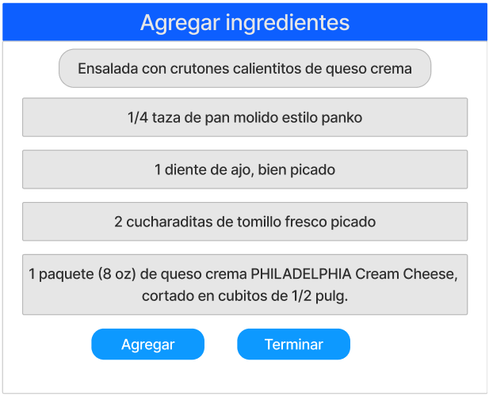 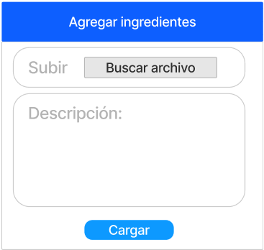

Autor | Juan Fernando Rosero

Identificador | HU03
Nombre | Identificar el usuario
Descripción | En este caso, el usuario es una persona que quiere crear un elemento tipo identificación para guardar información confidencial en la caja de seguridad.
Criterios de aceptación | El campo nombre no puede ser vacío
 | El campo nombre puede tener una longitud máxima de 50 caracteres
 | El campo número no puede ser vacío
 | El campo número solo puede aceptar valores numéricos
 | El campo número puede tener una longitud máxima de 12 dígitos
 | El campo nombre completo no puede ser vacío
 | El campo nombre completo puede tener una longitud máxima de 100 caracteres
 | El campo fecha nacimiento no puede ser vacío
 | El campo fecha nacimiento puede aceptar solo fechas del formato dd-mm-aaaa
Mockups | 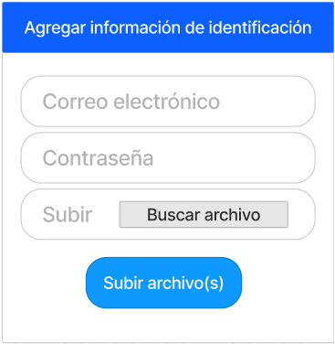

Identificador | HU04
Nombre | Crear cuenta
Descripción | Como usuario, quiero poder crear una cuenta para poder acceder al sistema.
Criterios de aceptación | El usuario debe poder ingresar un nombre de usuario, una contraseña y una dirección de correo electrónico.
 | El usuario debe poder seleccionar un rol, ya sea administrador o chef.
 | El usuario debe recibir un correo electrónico de confirmación con un enlace para activar su cuenta.
Mockups | 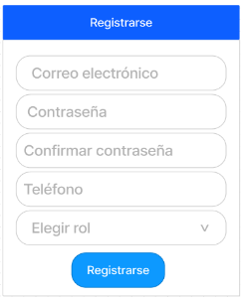

Autor | Juan Fernando Rosero

Identificado | HU05
Nombre | Editar ingredientes
Descripción | Como chef, quiero poder editar ingredientes a mi receta.
Criterios de aceptación | El chef debe poder ingresar un nombre de ingrediente.
 | El chef debe poder ingresar una cantidad de ingrediente.
 | El chef debe poder seleccionar una unidad de medida.
 | El ingrediente debe ser agregado a la receta.
 | El ingrediente debe ser visible en la lista de ingredientes.
 | El ingrediente debe tener la cantidad y la unidad de medida correctas.
 | El ingrediente debe ser único en la receta.
 | El ingrediente no debe exceder el límite máximo de ingredientes.
 | El ingrediente no debe ser incompatible con otros ingredientes de la receta.
 | El ingrediente debe ser guardado en la base de datos.
Mockups | 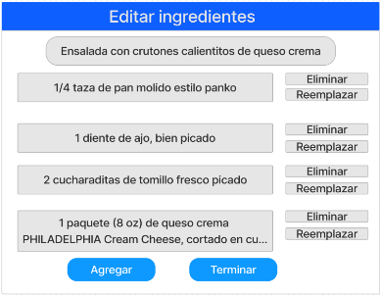 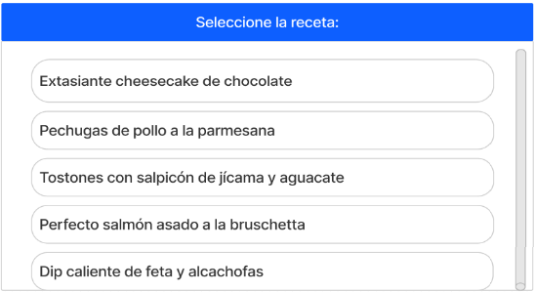

Autor | Juan Fernando Rosero

Identificador | HU06
Nombre | Editar recetas
Descripción | Como chef, quiero poder editar las recetas que he creado.
Criterios de aceptación | El chef debe poder acceder a la lista de recetas que ha creado.
 | El chef debe poder seleccionar una receta para editar.
 | El chef debe poder editar el nombre, la descripción, la lista de ingredientes, los pasos a seguir y la imagen de la receta.
 | Los cambios realizados por el chef deben reflejarse en la vista previa de la receta.
 | Los cambios realizados por el chef deben ser guardados en la base de datos.
 | El chef debe poder ver un mensaje de confirmación si los cambios se guardaron correctamente.
 | El chef debe poder cancelar la edición de una receta.
 | El chef debe poder ver un mensaje de confirmación si la edición de una receta se canceló correctamente.
 | El chef debe poder restaurar una receta a su estado original.
 | El chef debe poder ver un mensaje de confirmación si una receta se restauró correctamente.
 | El chef debe poder acceder a la lista de recetas que ha creado y seleccionar una receta para editar.
 | El chef debe poder editar la información de la receta, como su nombre, descripción, lista de ingredientes, pasos a seguir y imagen.
 | El chef debe poder guardar o cancelar los cambios realizados en la receta.
 | El chef debe poder restaurar una receta a su estado original.
Mockups | 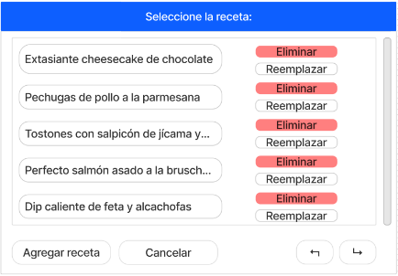

Autor | Juan Fernando Rosero

Identificador | HU07
Nombre | Cerrar sesión
Descripción | Como usuario, quiero poder cerrar sesión en el sistema para evitar que otros accedan a mi cuenta.
Criterios de aceptación | El usuario debe poder hacer clic en un botón para cerrar sesión.
 | El usuario debe ser redirigido a la página de inicio de sesión una vez que haya cerrado sesión.
Mockups | 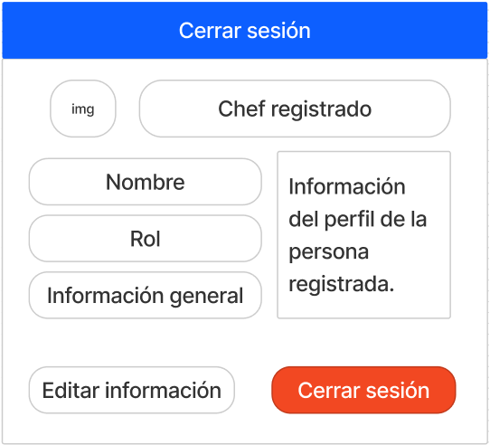

Autor | Juan Fernando Rosero

Revisión | Comentario | Realizado por

